LevelC_电能量市场出清电价
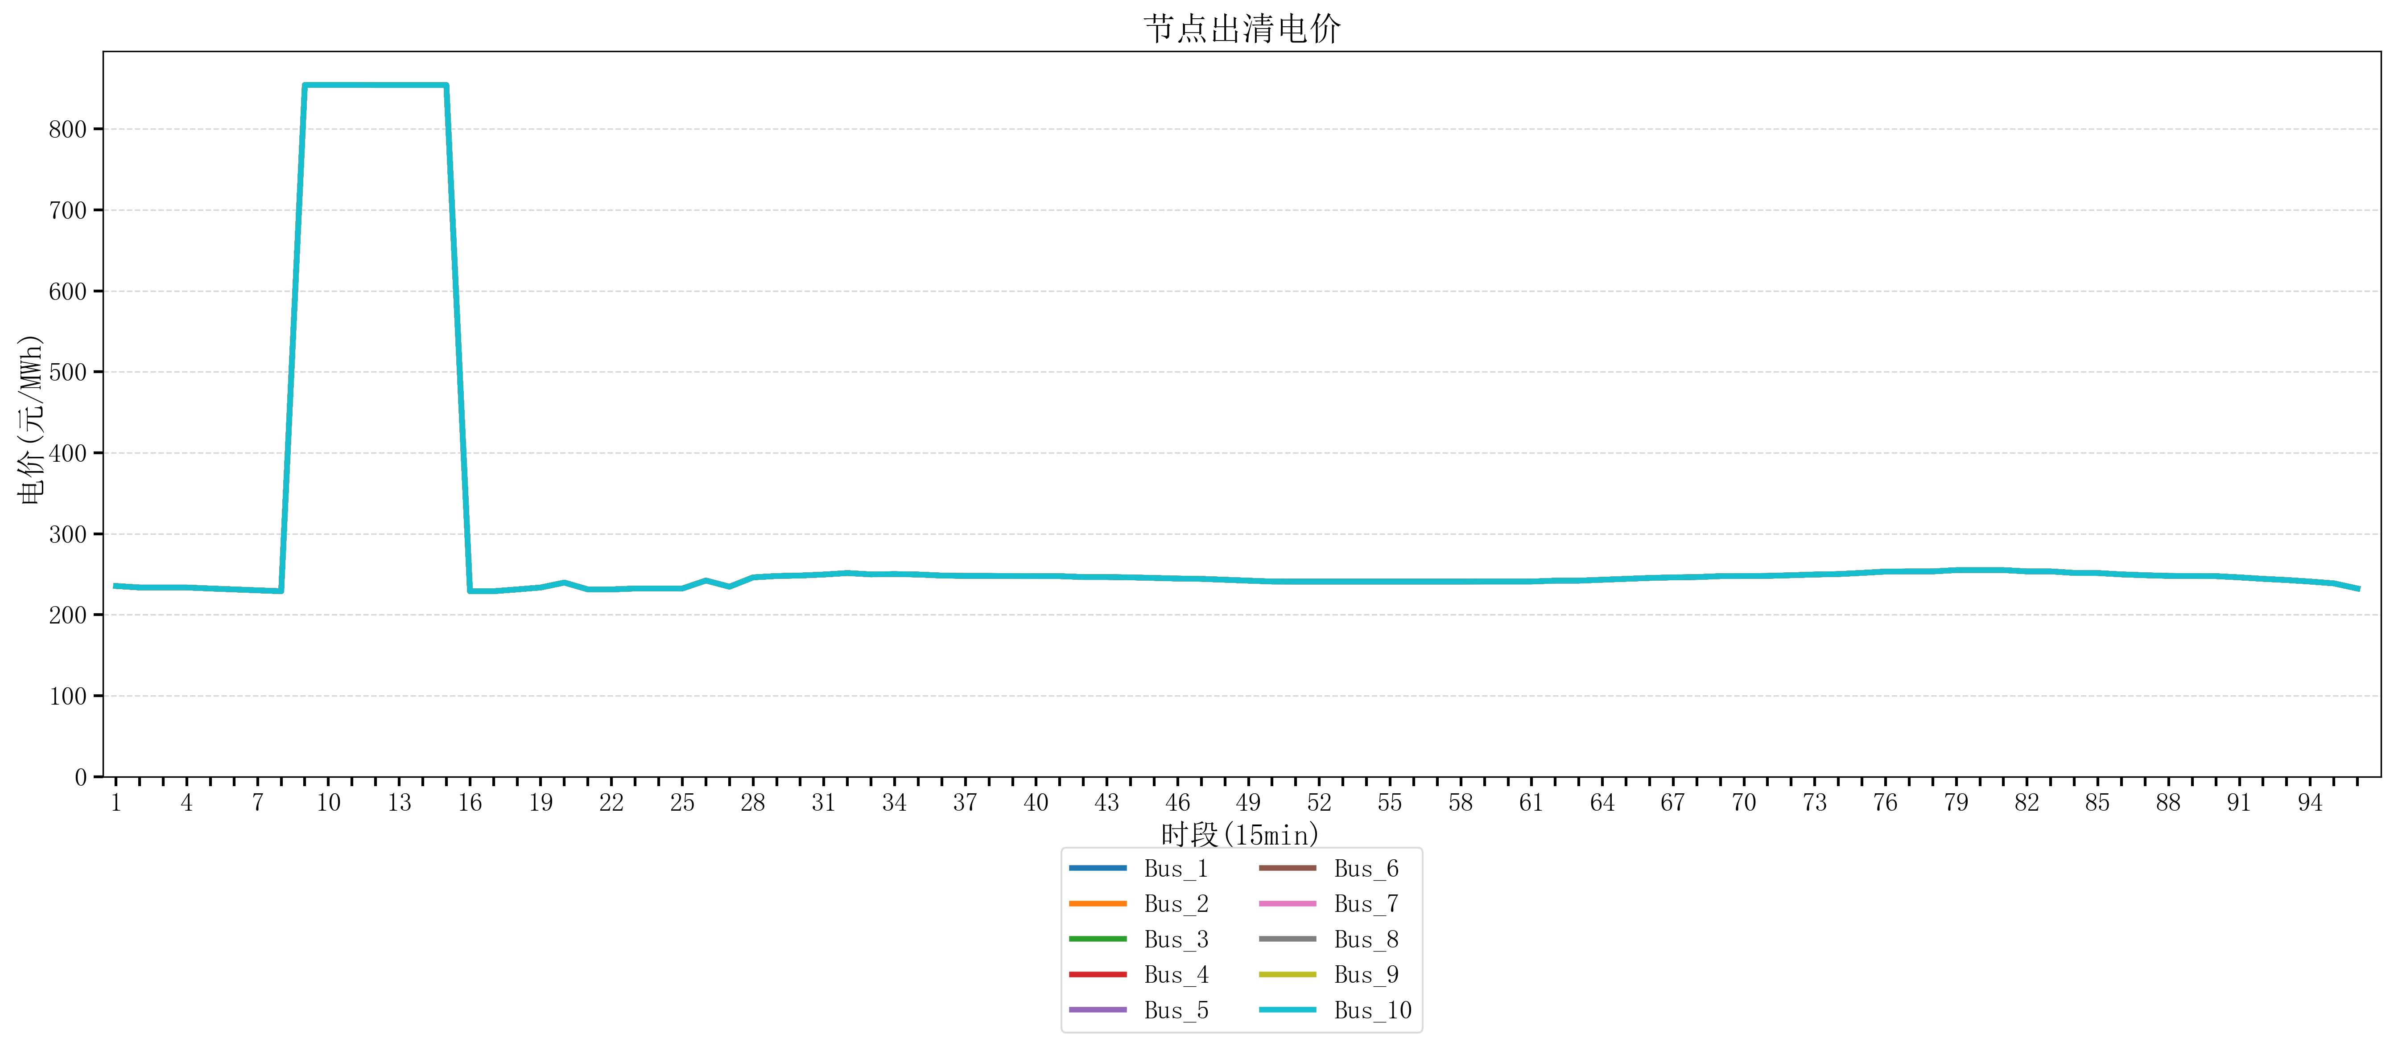
节点编号 | 电价类型 | 时段1 | 时段2 | 时段3 | 时段4 | 时段5 | 时段6 | 时段7 | 时段8 | 时段9 | 时段10 | 时段11 | 时段12 | 时段13 | 时段14 | 时段15 | 时段16 | 时段17 | 时段18 | 时段19
id | price_type | t1 | t2 | t3 | t4 | t5 | t6 | t7 | t8 | t9 | t10 | t11 | t12 | t13 | t14 | t15 | t16 | t17 | t18 | t19
str | str | float64 | float64 | float64 | float64 | float64 | float64 | float64 | float64 | float64 | float64 | float64 | float64 | float64 | float64 | float64 | float64 | float64 | float64 | float64
Bus_1 | 电能量电价 | 235.51528 | 233.67344 | 233.67344 | 233.67344 | 232.414 | 231.30016 | 230.18632 | 229.07248 | 854.16170947 | 854.16170947 | 854.16170947 | 854.10308632 | 854.10308632 | 854.10308632 | 854.10308632 | 229.07248 | 229.07248 | 231.30016 | 233.67344
Bus_2 | 电能量电价 | 235.51528 | 233.67344 | 233.67344 | 233.67344 | 232.414 | 231.30016 | 230.18632 | 229.07248 | 854.16170947 | 854.16170947 | 854.16170947 | 854.10308632 | 854.10308632 | 854.10308632 | 854.10308632 | 229.07248 | 229.07248 | 231.30016 | 233.67344
Bus_3 | 电能量电价 | 235.51528 | 233.67344 | 233.67344 | 233.67344 | 232.414 | 231.30016 | 230.18632 | 229.07248 | 854.16170947 | 854.16170947 | 854.16170947 | 854.10308632 | 854.10308632 | 854.10308632 | 854.10308632 | 229.07248 | 229.07248 | 231.30016 | 233.67344
Bus_4 | 电能量电价 | 235.51528 | 233.67344 | 233.67344 | 233.67344 | 232.414 | 231.30016 | 230.18632 | 229.07248 | 854.16170947 | 854.16170947 | 854.16170947 | 854.10308632 | 854.10308632 | 854.10308632 | 854.10308632 | 229.07248 | 229.07248 | 231.30016 | 233.67344
Bus_5 | 电能量电价 | 235.51528 | 233.67344 | 233.67344 | 233.67344 | 232.414 | 231.30016 | 230.18632 | 229.07248 | 854.16170947 | 854.16170947 | 854.16170947 | 854.10308632 | 854.10308632 | 854.10308632 | 854.10308632 | 229.07248 | 229.07248 | 231.30016 | 233.67344
Bus_6 | 电能量电价 | 235.51528 | 233.67344 | 233.67344 | 233.67344 | 232.414 | 231.30016 | 230.18632 | 229.07248 | 854.16170947 | 854.16170947 | 854.16170947 | 854.10308632 | 854.10308632 | 854.10308632 | 854.10308632 | 229.07248 | 229.07248 | 231.30016 | 233.67344
Bus_7 | 电能量电价 | 235.51528 | 233.67344 | 233.67344 | 233.67344 | 232.414 | 231.30016 | 230.18632 | 229.07248 | 854.16170947 | 854.16170947 | 854.16170947 | 854.10308632 | 854.10308632 | 854.10308632 | 854.10308632 | 229.07248 | 229.07248 | 231.30016 | 233.67344
Bus_8 | 电能量电价 | 235.51528 | 233.67344 | 233.67344 | 233.67344 | 232.414 | 231.30016 | 230.18632 | 229.07248 | 854.16170947 | 854.16170947 | 854.16170947 | 854.10308632 | 854.10308632 | 854.10308632 | 854.10308632 | 229.07248 | 229.07248 | 231.30016 | 233.67344
Bus_9 | 电能量电价 | 235.51528 | 233.67344 | 233.67344 | 233.67344 | 232.414 | 231.30016 | 230.18632 | 229.07248 | 854.16170947 | 854.16170947 | 854.16170947 | 854.10308632 | 854.10308632 | 854.10308632 | 854.10308632 | 229.07248 | 229.07248 | 231.30016 | 233.67344
Bus_10 | 电能量电价 | 235.51528 | 233.67344 | 233.67344 | 233.67344 | 232.414 | 231.30016 | 230.18632 | 229.07248 | 854.16170947 | 854.16170947 | 854.16170947 | 854.10308632 | 854.10308632 | 854.10308632 | 854.10308632 | 229.07248 | 229.07248 | 231.30016 | 233.67344
Bus_11 | 电能量电价 | 235.51528 | 233.67344 | 233.67344 | 233.67344 | 232.414 | 231.30016 | 230.18632 | 229.07248 | 854.16170947 | 854.16170947 | 854.16170947 | 854.10308632 | 854.10308632 | 854.10308632 | 854.10308632 | 229.07248 | 229.07248 | 231.30016 | 233.67344
Bus_12 | 电能量电价 | 235.51528 | 233.67344 | 233.67344 | 233.67344 | 232.414 | 231.30016 | 230.18632 | 229.07248 | 854.16170947 | 854.16170947 | 854.16170947 | 854.10308632 | 854.10308632 | 854.10308632 | 854.10308632 | 229.07248 | 229.07248 | 231.30016 | 233.67344
Bus_13 | 电能量电价 | 235.51528 | 233.67344 | 233.67344 | 233.67344 | 232.414 | 231.30016 | 230.18632 | 229.07248 | 854.16170947 | 854.16170947 | 854.16170947 | 854.10308632 | 854.10308632 | 854.10308632 | 854.10308632 | 229.07248 | 229.07248 | 231.30016 | 233.67344
Bus_14 | 电能量电价 | 235.51528 | 233.67344 | 233.67344 | 233.67344 | 232.414 | 231.30016 | 230.18632 | 229.07248 | 854.16170947 | 854.16170947 | 854.16170947 | 854.10308632 | 854.10308632 | 854.10308632 | 854.10308632 | 229.07248 | 229.07248 | 231.30016 | 233.67344
Bus_15 | 电能量电价 | 235.51528 | 233.67344 | 233.67344 | 233.67344 | 232.414 | 231.30016 | 230.18632 | 229.07248 | 854.16170947 | 854.16170947 | 854.16170947 | 854.10308632 | 854.10308632 | 854.10308632 | 854.10308632 | 229.07248 | 229.07248 | 231.30016 | 233.67344
Bus_16 | 电能量电价 | 235.51528 | 233.67344 | 233.67344 | 233.67344 | 232.414 | 231.30016 | 230.18632 | 229.07248 | 854.16170947 | 854.16170947 | 854.16170947 | 854.10308632 | 854.10308632 | 854.10308632 | 854.10308632 | 229.07248 | 229.07248 | 231.30016 | 233.67344
Bus_17 | 电能量电价 | 235.51528 | 233.67344 | 233.67344 | 233.67344 | 232.414 | 231.30016 | 230.18632 | 229.07248 | 854.16170947 | 854.16170947 | 854.16170947 | 854.10308632 | 854.10308632 | 854.10308632 | 854.10308632 | 229.07248 | 229.07248 | 231.30016 | 233.67344
Bus_18 | 电能量电价 | 235.51528 | 233.67344 | 233.67344 | 233.67344 | 232.414 | 231.30016 | 230.18632 | 229.07248 | 854.16170947 | 854.16170947 | 854.16170947 | 854.10308632 | 854.10308632 | 854.10308632 | 854.10308632 | 229.07248 | 229.07248 | 231.30016 | 233.67344
Bus_19 | 电能量电价 | 235.51528 | 233.67344 | 233.67344 | 233.67344 | 232.414 | 231.30016 | 230.18632 | 229.07248 | 854.16170947 | 854.16170947 | 854.16170947 | 854.10308632 | 854.10308632 | 854.10308632 | 854.10308632 | 229.07248 | 229.07248 | 231.30016 | 233.67344
Bus_20 | 电能量电价 | 235.51528 | 233.67344 | 233.67344 | 233.67344 | 232.414 | 231.30016 | 230.18632 | 229.07248 | 854.16170947 | 854.16170947 | 854.16170947 | 854.10308632 | 854.10308632 | 854.10308632 | 854.10308632 | 229.07248 | 229.07248 | 231.30016 | 233.67344
Bus_21 | 电能量电价 | 235.51528 | 233.67344 | 233.67344 | 233.67344 | 232.414 | 231.30016 | 230.18632 | 229.07248 | 854.16170947 | 854.16170947 | 854.16170947 | 854.10308632 | 854.10308632 | 854.10308632 | 854.10308632 | 229.07248 | 229.07248 | 231.30016 | 233.67344
Bus_22 | 电能量电价 | 235.51528 | 233.67344 | 233.67344 | 233.67344 | 232.414 | 231.30016 | 230.18632 | 229.07248 | 854.16170947 | 854.16170947 | 854.16170947 | 854.10308632 | 854.10308632 | 854.10308632 | 854.10308632 | 229.07248 | 229.07248 | 231.30016 | 233.67344
Bus_23 | 电能量电价 | 235.51528 | 233.67344 | 233.67344 | 233.67344 | 232.414 | 231.30016 | 230.18632 | 229.07248 | 854.16170947 | 854.16170947 | 854.16170947 | 854.10308632 | 854.10308632 | 854.10308632 | 854.10308632 | 229.07248 | 229.07248 | 231.30016 | 233.67344
Bus_24 | 电能量电价 | 235.51528 | 233.67344 | 233.67344 | 233.67344 | 232.414 | 231.30016 | 230.18632 | 229.07248 | 854.16170947 | 854.16170947 | 854.16170947 | 854.10308632 | 854.10308632 | 854.10308632 | 854.10308632 | 229.07248 | 229.07248 | 231.30016 | 233.67344
Bus_25 | 电能量电价 | 235.51528 | 233.67344 | 233.67344 | 233.67344 | 232.414 | 231.30016 | 230.18632 | 229.07248 | 854.16170947 | 854.16170947 | 854.16170947 | 854.10308632 | 854.10308632 | 854.10308632 | 854.10308632 | 229.07248 | 229.07248 | 231.30016 | 233.67344
Bus_26 | 电能量电价 | 235.51528 | 233.67344 | 233.67344 | 233.67344 | 232.414 | 231.30016 | 230.18632 | 229.07248 | 854.16170947 | 854.16170947 | 854.16170947 | 854.10308632 | 854.10308632 | 854.10308632 | 854.10308632 | 229.07248 | 229.07248 | 231.30016 | 233.67344
Bus_27 | 电能量电价 | 235.51528 | 233.67344 | 233.67344 | 233.67344 | 232.414 | 231.30016 | 230.18632 | 229.07248 | 854.16170947 | 854.16170947 | 854.16170947 | 854.10308632 | 854.10308632 | 854.10308632 | 854.10308632 | 229.07248 | 229.07248 | 231.30016 | 233.67344
Bus_28 | 电能量电价 | 235.51528 | 233.67344 | 233.67344 | 233.67344 | 232.414 | 231.30016 | 230.18632 | 229.07248 | 854.16170947 | 854.16170947 | 854.16170947 | 854.10308632 | 854.10308632 | 854.10308632 | 854.10308632 | 229.07248 | 229.07248 | 231.30016 | 233.67344
Bus_29 | 电能量电价 | 235.51528 | 233.67344 | 233.67344 | 233.67344 | 232.414 | 231.30016 | 230.18632 | 229.07248 | 854.16170947 | 854.16170947 | 854.16170947 | 854.10308632 | 854.10308632 | 854.10308632 | 854.10308632 | 229.07248 | 229.07248 | 231.30016 | 233.67344
Bus_30 | 电能量电价 | 235.51528 | 233.67344 | 233.67344 | 233.67344 | 232.414 | 231.30016 | 230.18632 | 229.07248 | 854.16170947 | 854.16170947 | 854.16170947 | 854.10308632 | 854.10308632 | 854.10308632 | 854.10308632 | 229.07248 | 229.07248 | 231.30016 | 233.67344
Bus_31 | 电能量电价 | 235.51528 | 233.67344 | 233.67344 | 233.67344 | 232.414 | 231.30016 | 230.18632 | 229.07248 | 854.16170947 | 854.16170947 | 854.16170947 | 854.10308632 | 854.10308632 | 854.10308632 | 854.10308632 | 229.07248 | 229.07248 | 231.30016 | 233.67344
Bus_32 | 电能量电价 | 235.51528 | 233.67344 | 233.67344 | 233.67344 | 232.414 | 231.30016 | 230.18632 | 229.07248 | 854.16170947 | 854.16170947 | 854.16170947 | 854.10308632 | 854.10308632 | 854.10308632 | 854.10308632 | 229.07248 | 229.07248 | 231.30016 | 233.67344
Bus_33 | 电能量电价 | 235.51528 | 233.67344 | 233.67344 | 233.67344 | 232.414 | 231.30016 | 230.18632 | 229.07248 | 854.16170947 | 854.16170947 | 854.16170947 | 854.10308632 | 854.10308632 | 854.10308632 | 854.10308632 | 229.07248 | 229.07248 | 231.30016 | 233.67344
Bus_34 | 电能量电价 | 235.51528 | 233.67344 | 233.67344 | 233.67344 | 232.414 | 231.30016 | 230.18632 | 229.07248 | 854.16170947 | 854.16170947 | 854.16170947 | 854.10308632 | 854.10308632 | 854.10308632 | 854.10308632 | 229.07248 | 229.07248 | 231.30016 | 233.67344
Bus_35 | 电能量电价 | 235.51528 | 233.67344 | 233.67344 | 233.67344 | 232.414 | 231.30016 | 230.18632 | 229.07248 | 854.16170947 | 854.16170947 | 854.16170947 | 854.10308632 | 854.10308632 | 854.10308632 | 854.10308632 | 229.07248 | 229.07248 | 231.30016 | 233.67344
Bus_36 | 电能量电价 | 235.51528 | 233.67344 | 233.67344 | 233.67344 | 232.414 | 231.30016 | 230.18632 | 229.07248 | 854.16170947 | 854.16170947 | 854.16170947 | 854.10308632 | 854.10308632 | 854.10308632 | 854.10308632 | 229.07248 | 229.07248 | 231.30016 | 233.67344
Bus_37 | 电能量电价 | 235.51528 | 233.67344 | 233.67344 | 233.67344 | 232.414 | 231.30016 | 230.18632 | 229.07248 | 854.16170947 | 854.16170947 | 854.16170947 | 854.10308632 | 854.10308632 | 854.10308632 | 854.10308632 | 229.07248 | 229.07248 | 231.30016 | 233.67344
Bus_38 | 电能量电价 | 235.51528 | 233.67344 | 233.67344 | 233.67344 | 232.414 | 231.30016 | 230.18632 | 229.07248 | 854.16170947 | 854.16170947 | 854.16170947 | 854.10308632 | 854.10308632 | 854.10308632 | 854.10308632 | 229.07248 | 229.07248 | 231.30016 | 233.67344
Bus_39 | 电能量电价 | 235.51528 | 233.67344 | 233.67344 | 233.67344 | 232.414 | 231.30016 | 230.18632 | 229.07248 | 854.16170947 | 854.16170947 | 854.16170947 | 854.10308632 | 854.10308632 | 854.10308632 | 854.10308632 | 229.07248 | 229.07248 | 231.30016 | 233.67344
Bus_40 | 电能量电价 | 235.51528 | 233.67344 | 233.67344 | 233.67344 | 232.414 | 231.30016 | 230.18632 | 229.07248 | 854.16170947 | 854.16170947 | 854.16170947 | 854.10308632 | 854.10308632 | 854.10308632 | 854.10308632 | 229.07248 | 229.07248 | 231.30016 | 233.67344
Bus_41 | 电能量电价 | 235.51528 | 233.67344 | 233.67344 | 233.67344 | 232.414 | 231.30016 | 230.18632 | 229.07248 | 854.16170947 | 854.16170947 | 854.16170947 | 854.10308632 | 854.10308632 | 854.10308632 | 854.10308632 | 229.07248 | 229.07248 | 231.30016 | 233.67344
Bus_42 | 电能量电价 | 235.51528 | 233.67344 | 233.67344 | 233.67344 | 232.414 | 231.30016 | 230.18632 | 229.07248 | 854.16170947 | 854.16170947 | 854.16170947 | 854.10308632 | 854.10308632 | 854.10308632 | 854.10308632 | 229.07248 | 229.07248 | 231.30016 | 233.67344
Bus_43 | 电能量电价 | 235.51528 | 233.67344 | 233.67344 | 233.67344 | 232.414 | 231.30016 | 230.18632 | 229.07248 | 854.16170947 | 854.16170947 | 854.16170947 | 854.10308632 | 854.10308632 | 854.10308632 | 854.10308632 | 229.07248 | 229.07248 | 231.30016 | 233.67344
Bus_44 | 电能量电价 | 235.51528 | 233.67344 | 233.67344 | 233.67344 | 232.414 | 231.30016 | 230.18632 | 229.07248 | 854.16170947 | 854.16170947 | 854.16170947 | 854.10308632 | 854.10308632 | 854.10308632 | 854.10308632 | 229.07248 | 229.07248 | 231.30016 | 233.67344
Bus_1 | 阻塞电价 | 0 | 0 | 0 | 0 | 0 | 0 | 0 | 0 | 0 | 0 | 0 | 0 | 0 | 0 | 0 | 0 | 0 | 0 | 0
Bus_2 | 阻塞电价 | 0 | 0 | 0 | 0 | 0 | 0 | 0 | 0 | 0 | 0 | 0 | 0 | 0 | 0 | 0 | 0 | 0 | 0 | 0
...

LevelC_电力电量平衡表单
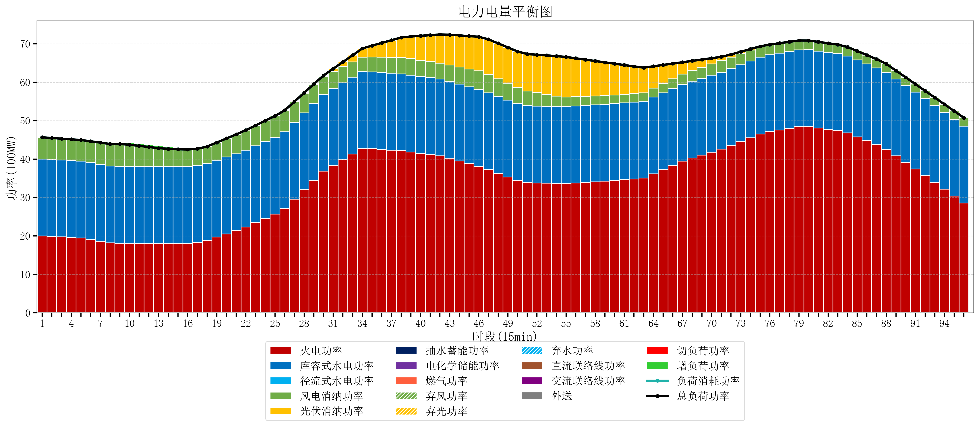
元件名称 | 时段1 | 时段2 | 时段3 | 时段4 | 时段5 | 时段6 | 时段7 | 时段8 | 时段9 | 时段10 | 时段11 | 时段12 | 时段13 | 时段14 | 时段15 | 时段16 | 时段17
name | t1 | t2 | t3 | t4 | t5 | t6 | t7 | t8 | t9 | t10 | t11 | t12 | t13 | t14 | t15 | t16 | t17
str | float64 | float64 | float64 | float64 | float64 | float64 | float64 | float64 | float64 | float64 | float64 | float64 | float64 | float64 | float64 | float64 | float64
火电功率 | 20.01773988 | 19.888241464 | 19.758743049 | 19.629244633 | 19.499746218 | 19.093429958 | 18.645591021 | 18.197752085 | 18.096565097 | 18.086969529 | 18.072188366 | 18.057407202 | 18.042626039 | 18.03366205 | 18.028437673 | 18.060085402 | 18.334846976
库容式水电功率 | 20 | 20 | 20 | 20 | 20 | 20 | 20 | 20 | 20 | 20 | 20 | 20 | 20 | 20 | 20 | 20 | 20
径流式水电功率 | 0 | 0 | 0 | 0 | 0 | 0 | 0 | 0 | 0 | 0 | 0 | 0 | 0 | 0 | 0 | 0 | 0
风电消纳功率 | 5.65 | 5.604 | 5.558 | 5.512 | 5.466 | 5.5442105263 | 5.6410526316 | 5.7378947368 | 5.8347368421 | 5.6524210526 | 5.3715789474 | 5.0907368421 | 4.8098947368 | 4.6395789474 | 4.5403157895 | 4.4410526316 | 4.3417894737
光伏消纳功率 | 0 | 0 | 0 | 0 | 0 | 0 | 0 | 0 | 0 | 0 | 0 | 0 | 0 | 0 | 0 | 0 | 0
抽水蓄能功率 | 0 | 0 | 0 | 0 | 0 | 0 | 0 | 0 | 0 | 0 | 0 | 0 | 0 | 0 | 0 | 0 | 0
电化学储能功率 | 0 | 0 | 0 | 0 | 0 | 0 | 0 | 0 | 0 | 0 | 0 | 0 | 0 | 0 | 0 | 0 | 0
燃气功率 | 0 | 0 | 0 | 0 | 0 | 0 | 0 | 0 | 0 | 0 | 0 | 0 | 0 | 0 | 0 | 0 | 0
直流联络线功率 | 0 | 0 | 0 | 0 | 0 | 0 | 0 | 0 | 0 | 0 | 0 | 0 | 0 | 0 | 0 | 0 | 0
交流联络线功率 | 0 | 0 | 0 | 0 | 0 | 0 | 0 | 0 | 0 | 0 | 0 | 0 | 0 | 0 | 0 | 0 | 0
负荷消耗功率 | 45.66773988 | 45.492241464 | 45.316743049 | 45.141244633 | 44.965746218 | 44.637640484 | 44.286643653 | 43.935646822 | 43.931301939 | 43.739390582 | 43.443767313 | 43.148144044 | 42.852520776 | 42.673240997 | 42.568753463 | 42.501138034 | 42.676636449
外送 | 0 | 0 | 0 | 0 | 0 | 0 | 0 | 0 | 0 | 0 | 0 | 0 | 0 | 0 | 0 | 0 | 0
总负荷功率 | 45.66773988 | 45.492241464 | 45.316743049 | 45.141244633 | 44.965746218 | 44.637640484 | 44.286643653 | 43.935646822 | 43.931301939 | 43.739390582 | 43.443767313 | 43.148144044 | 42.852520776 | 42.673240997 | 42.568753463 | 42.501138034 | 42.676636449
弃风功率 | 0 | 0 | 0 | 0 | 0 | 0 | 0 | 0 | 0 | 0 | 0 | 0 | 0 | 0 | 0 | 0 | 0
弃光功率 | 0 | 0 | 0 | 0 | 0 | 0 | 0 | 0 | 0 | 0 | 0 | 0 | 0 | 0 | 0 | 0 | 0
弃水功率 | 0 | 0 | 0 | 0 | 0 | 0 | 0 | 0 | 0 | 0 | 0 | 0 | 0 | 0 | 0 | 0 | 0
切负荷功率 | 0 | 0 | 0 | 0 | 0 | 0 | 0 | 0 | 0 | 0 | 0 | 0 | 0 | 0 | 0 | 0 | 0
增负荷功率 | 0 | 0 | 0 | 0 | 0 | 0 | 0 | 0 | 0.34665194832 | 0.50573742214 | 0.5611109846 | 0.61648454706 | 0.67185810952 | 0.5230997947 | 0.2431138445 | 0 | 0

